Soal
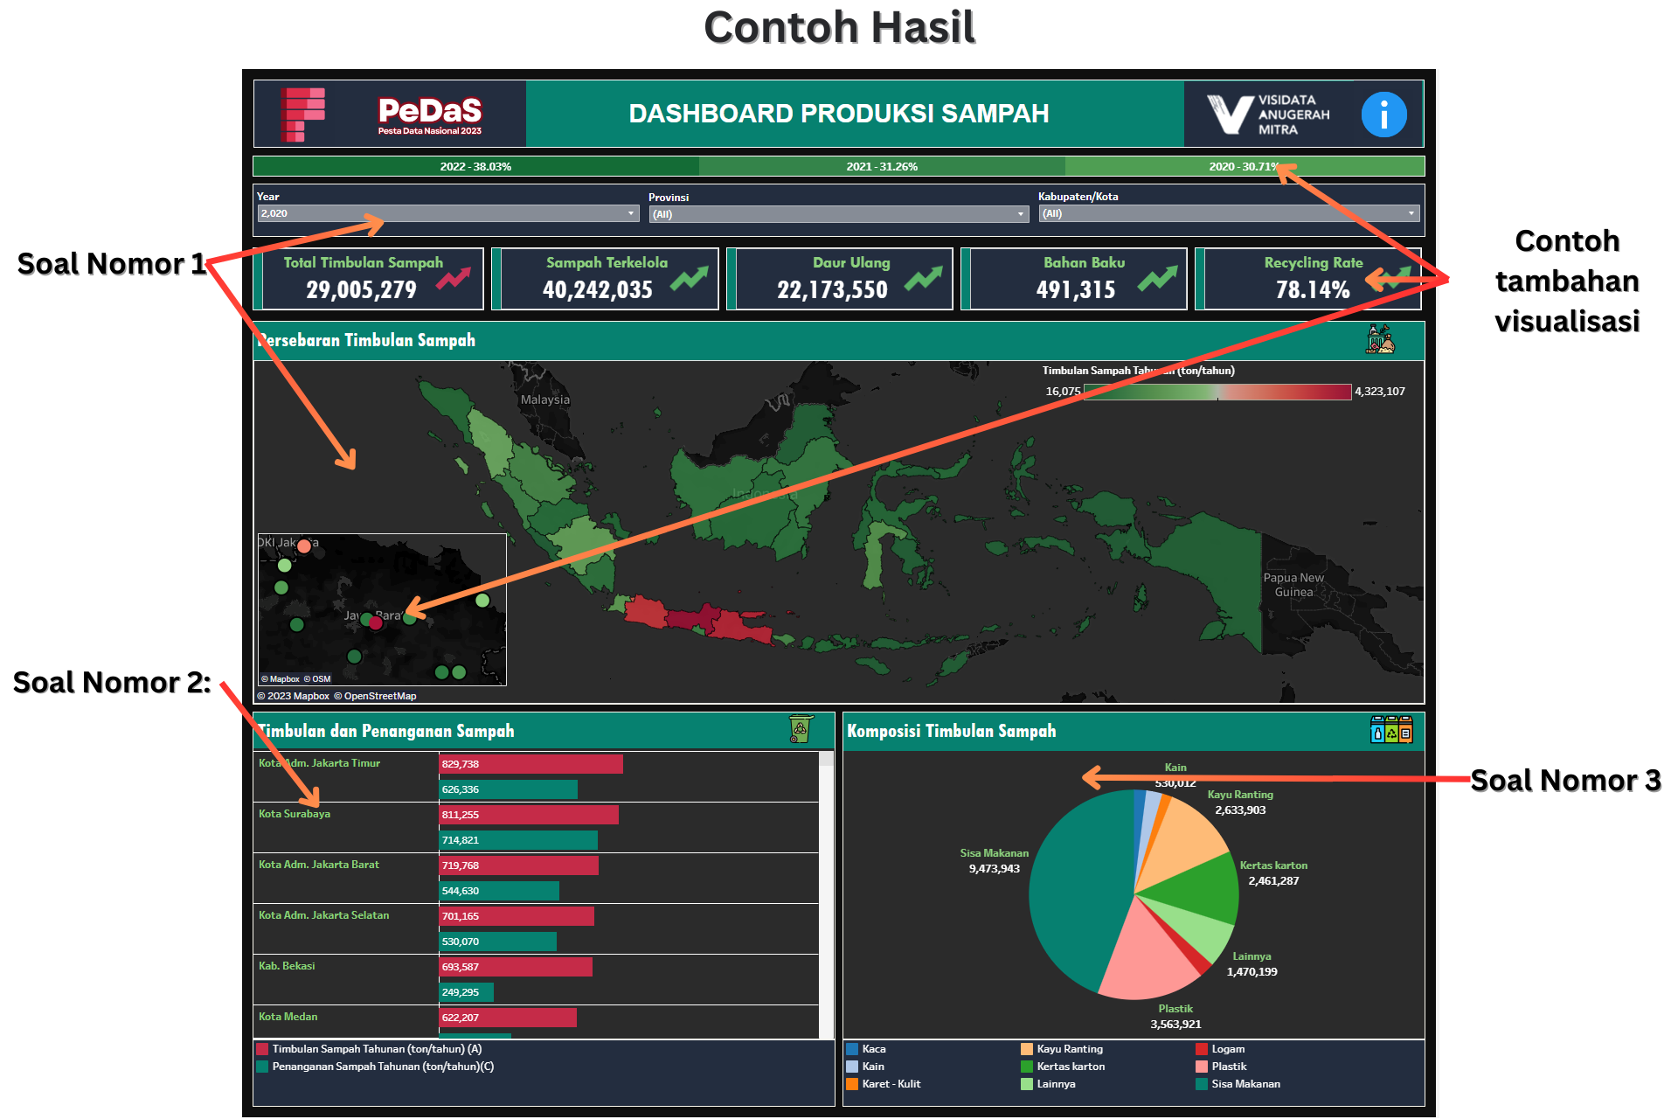
Soal:
1. Buatlah peta yang menunjukan produksi sampah terbanyak dari provinsi
a. Pada tooltip (mouse over): Tampilkan Provinsi, Total timbulan sampah, % Pengurangan Sampah, % Penanganan Sampah, Sampah Terkelola Tahunan dan Recycling Rate
b. Buatlah action dimana jika provinsi dipeta di click maka akan merubah visualisasi lain
c. Tampilkan Filter Tahun, Provinsi dan Kota pada Dashboard dan gunakan filter tersebut untuk memfilter keseluruhan visualisasi
d. Gunakan warna dimana semakin tinggi produksi semakin gelap (contoh jika produksi tinggi merah, rendah hijau)
e. Tampilkan legend pada dashboard

2. Buat horizontal side by side barchart yang menampilkan jumlah produksi dan pengelolaan sampah pada kota dalam provinsi yang tampil di peta
a. Buatlah action, dimana ketika barchart di click maka akan memfilter visualisasi dari pie chart
b. Pada tooltip tampilkan Provinsi dan nilai sesuai bar (jumlah produksi atau pengelolaan sampah)
c. Buatlah warna bar yang berbeda antara produksi dan pengelolaan
d. Tampilkan legend pada dashboard

3. Buatlah piechart komposisi jenis sampah
a. Munculkan jenis sampah, dan total sampah pada label
b. Pada Tooltip tampilkan
c. Tampilkan legend pada dashboard

4. Jika memiliki ide tambahan, bisa ditambahkan pada visualisasi dan akan menambah penilaian

Info:
1. Join data Capaian dan Komposisi dengan key adalah tahun, negara, provinsi dan kota (Untuk DATA RTH tidak wajib dijoin)

2. Sesuaikanlah tipe data yang ada pada data (Untuk Negara, Provinsi dan Kota Geographic Role Country, State dan City)
https://help.tableau.com/current/pro/desktop/en-us/maps_geographicroles.htm

3. Berikut link pembuatan peta:
https://help.tableau.com/current/pro/desktop/en-us/maps_howto_simple.htm

4. Berikut link referensi untuk membuat side by side barchart:
https://resources.useready.com/blog/side-by-side-bar-chart-in-tableau-3-methods/

5. Berikut link referensi untuk membuat pie chart menggunakan dari beberapa measure values
https://kb.tableau.com/articles/issue/creating-a-pie-chart-using-multiple-measures

6. Buatlah kalkulasi berikut:
a. Untuk mendapatkan total sampah per jenis, Kalikan masing-masing komposisi jenis sampah dengan total timbulan sampah
b. %Pengurangan Sampah (B/A)
c. %Penanganan Sampah (C/A)
d. Sampah Terkelola Tahunan (ton/tahun) (B+C)
e. Recycling Rate(C+D)/A (Format Number agar menampilkan percentage)

Kriteria Penilaian:
1. Kesesuaian tampilan dengan maksud dan tujuan dashboard (Penempatan & kerapihan, dan kesesuaian ukuran sheet)
2. Insight dan kelengkapan informasi yang diberikan (Story telling Display)
3. Pembuatan dan Pemanfaatan formula (Summarized, calculation field, row calculation)
4. Interactive dashboard (Filter, hover, drilldown (action), dan Coloring)

Contoh Dashboard (Karena waktu terbatas, fokus terhadap objektif soal dan lakukan desain hanya diakhir jika ada sisa waktu):

